penugasan
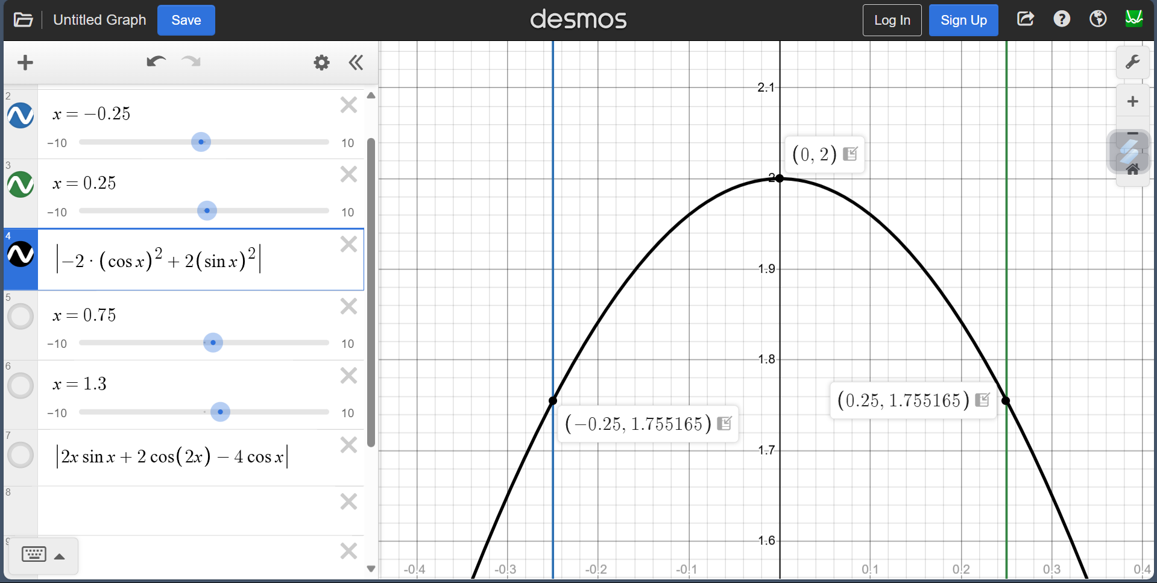
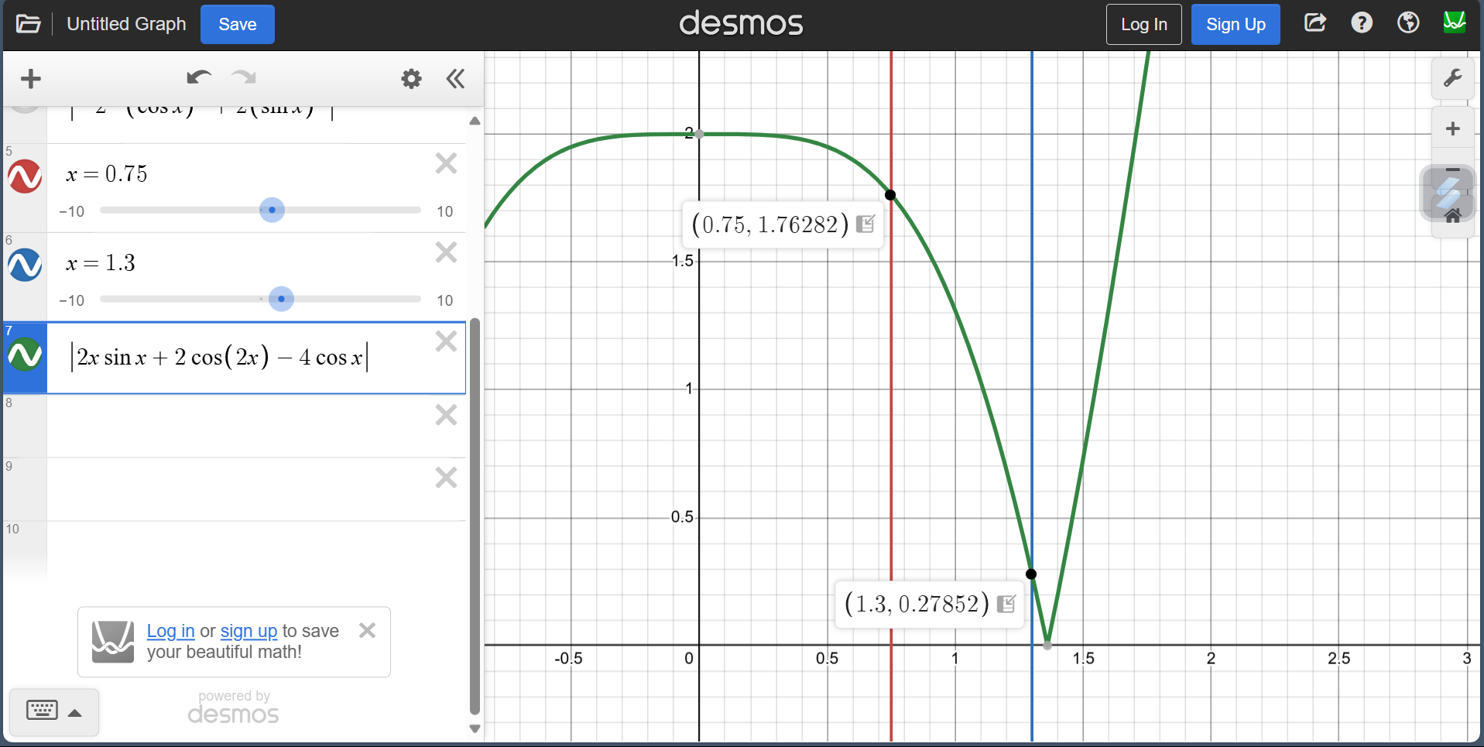
a

TRAPESIUM

x | f(x) | h | hasil |  | galat | galat maksimum | f''(x)
 |  |  | numerik | eksak
-0.25 | 0.93879128095 | 0.5 | 0.46939564047 | 0.4897127693 | 0.02031712883 | 0.020833333333 | -1.7551651238
0.25 | 0.93879128095 |  |  |  |  |  | -1.7551651238
0 |  |  |  |  |  |  | -2
c

TRAPESIUM

x | f(x) | h | hasil |  | galat | galat maksimum | f''(x)
 |  |  | numerik | eksak
0.75 | 0.44217325913 | 0.55 | -0.037024252724 | -0.020376795979 | 0.016647456745 | 0.024440805444 | -1.7628229321
1.3 | -0.5768069054 |  |  |  |  |  | -0.27852153915

A |  |  |  |  |  |  |  | C

